Caso planta PV agro
 |  | Sistema fotovoltaico en cubierta
Potencia sistema fotovoltaico | kW | 239 | Dimensionamiento realizado en función del espacio disponible, potencias unitarias de módulos, configuración de planta, características estructurales, etc.
 |  | Resultados obtenidos

Producción anual fotovoltaica | MWhe | 345 | Obtenido de las simulaciones con PVSYST para esta planta (considerando orientación, selección de módulos, inversores, pérdidas, irradiación, etc.)
Producción anual fotovoltaica autoconsumida | MWhe | 340 | Obtenido tras la comparación hora a hora con la demanda de la instalación industrial
Factor de degradación anual | % | 0.4
Ahorro término energía | €/año | 25,921 | Corresponde con el coste de la energía eléctrica que hubiera tenido el industrial si la hubiera importado de la red (suma hora a hora anual)
Ahorro impuesto eléctrico | €/año | 1,325 | Corresponde con el coste asociado al impuesto eléctrico (5,11269632%) que hubiera tenido el industrial si la hubiera importado de la red
Remuneración por exportación | €/año | 242 | Volumen exportado (MWh) por precio de venta en las horas de exportación correspondientes (€/MWh)
Peaje de acceso a la generación vertida a red | €/año | 1.5 | Mutiplicando la energía excedentaria vertida a la red por el coste de colocación (0,28 €/MWh)
Impuesto a la generación eléctrica | €/año | 16.9 | Corresponde con el 7% del ingreso percibido por la energía colocada en la red
Total ahorro variable | €/año | 27,470 | Suma de los anteriores
Mantenimiento (OPEX) | €/año | 2,390 | OPEX unitario = 10 EUR/kW
Balance ahorro | €/año | 25,080 | EBITDA hipotético año 0

Relación de inversiones
Refuerzo estructural de la cubierta | € | 30,000 | Estimación para este caso
Suministro, ingeniería, montaje y dirección de obra del sistema fotovoltaico | € | 215,100 | 900 | EUR/kWp | Referencia coste inversión de este tipo de instalaciones
Total | € | 245,100 | 1026 | EUR/kWp | Incluyendo coste de refuerzo estructural en este caso

 | PRSI | 9.8

 |  |  |  |  | 2026 | 2027 | 2028 | 2029 | 2030 | 2031 | 2032 | 2033 | 2034 | 2035 | 2036 | 2037 | 2038 | 2039 | 2040 | 2041 | 2042 | 2043 | 2044 | 2045
 |  |  |  | IPC | 1.9% | 1.9% | 2.0% | 2.0% | 2.0% | 2.0% | 2.0% | 2.0% | 2.0% | 2.0% | 2.0% | 2.0% | 2.0% | 2.0% | 2.0% | 2.0% | 2.0% | 2.0% | 2.0% | 2.0%

 |  |  |  |  | Senda aumento precio energía importada | EU | CARG 2020/2030 | 5.00%
 |  |  |  |  |  |  | CARG 2030/2040 | 3.00%

 |  |  |  | 2025 | 2026 | 2027 | 2028 | 2029 | 2030 | 2031 | 2032 | 2033 | 2034 | 2035 | 2036 | 2037 | 2038 | 2039 | 2040 | 2041 | 2042 | 2043 | 2044 | 2045
 |  |  |  | 0 | 1 | 2 | 3 | 4 | 5 | 6 | 7 | 8 | 9 | 10 | 11 | 12 | 13 | 14 | 15 | 16 | 17 | 18 | 19 | 20
 |  |  | Senda de degradación |  | 0.980 | 0.976 | 0.972 | 0.968 | 0.964 | 0.960 | 0.956 | 0.952 | 0.948 | 0.944 | 0.940 | 0.936 | 0.932 | 0.928 | 0.924 | 0.920 | 0.916 | 0.912 | 0.908 | 0.904
 |  |  | Ingresos |  | 28,266 | 28,967 | 29,564 | 30,049 | 30,415 | 30,659 | 30,775 | 30,177 | 29,466 | 28,650 | 27,739 | 26,743 | 25,672 | 24,538 | 23,354 | 22,130 | 20,879 | 19,613 | 18,343 | 17,079
 |  |  | Gastos |  | 2,435 | 2,482 | 2,531 | 2,582 | 2,634 | 2,686 | 2,740 | 2,795 | 2,852 | 2,909 | 2,967 | 3,027 | 3,088 | 3,150 | 3,213 | 3,278 | 3,344 | 3,411 | 3,479 | 3,549
 |  |  | EBITDA |  | 25,831 | 26,485 | 27,033 | 27,467 | 27,782 | 27,972 | 28,035 | 27,382 | 26,614 | 25,741 | 24,772 | 23,716 | 22,584 | 21,389 | 20,140 | 18,852 | 17,536 | 16,202 | 14,863 | 13,530

 |  |  | Amortización lineal 20 años |  | 12,255 | 12,255 | 12,255 | 12,255 | 12,255 | 12,255 | 12,255 | 12,255 | 12,255 | 12,255 | 12,255 | 12,255 | 12,255 | 12,255 | 12,255 | 12,255 | 12,255 | 12,255 | 12,255 | 12,255

 |  |  | EBIT |  | 13,576 | 14,230 | 14,778 | 15,212 | 15,527 | 15,717 | 15,780 | 15,127 | 14,359 | 13,486 | 12,517 | 11,461 | 10,329 | 9,134 | 7,885 | 6,597 | 5,281 | 3,947 | 2,608 | 1,275

 |  |  | Impuesto sociedades (25%) |  | 3,394 | 3,558 | 3,694 | 3,803 | 3,882 | 3,929 | 3,945 | 3,782 | 3,590 | 3,372 | 3,129 | 2,865 | 2,582 | 2,283 | 1,971 | 1,649 | 1,320 | 987 | 652 | 0

 |  |  | BDI |  | 10,182 | 10,673 | 11,083 | 11,409 | 11,645 | 11,788 | 11,835 | 11,345 | 10,770 | 10,115 | 9,388 | 8,596 | 7,747 | 6,850 | 5,914 | 4,948 | 3,960 | 2,960 | 1,956 | 1,275

 |  |  | FCF | -245,100 | 22,437 | 22,928 | 23,338 | 23,664 | 23,900 | 24,043 | 24,090 | 23,600 | 23,025 | 22,370 | 21,643 | 20,851 | 20,002 | 19,105 | 18,169 | 17,203 | 16,215 | 15,215 | 14,211 | 13,530
 |  |  | FC agregado | -245,100 | -222,663 | -199,735 | -176,397 | -152,733 | -128,833 | -104,790 | -80,700 | -57,100 | -34,076 | -11,706 | 9,937 | 30,787 | 50,789 | 69,894 | 88,064 | 105,266 | 121,482 | 136,697 | 150,909 | 164,439

Flujo de caja agregado
 |  | WACC | 4.7%
 |  | TIR | 6.0%
 |  | VAN | 25,644.65 €

 |  | Ahorro CO2

 |  | Factor emisión mix (REE, 2018) | 0.246 | tCO2/MWhe

 |  | ORDEN IET/107/2014

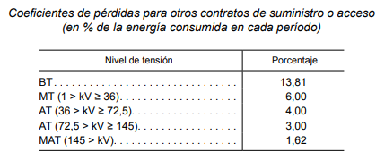

FCF

 |  | Factor emisión hasta BT | 0.280 | tCO2/MWhe
 |  | Ahorro emisiones PV | 95 | tCO2/año

 |  | 20 | kg CO2/año | Ref. Fundación Aquae

 |  | Planta PV equivale a CO2 fijado por | 4754 | Arboles

 |  |  | ESTIMACIÓN LCOE
 |  |  | P (MWp) | 0.239
 |  |  | CAPEX (€) | 245,100 €
 |  |  | CAPEX (€/kWp) | 1,026 €
 |  |  | Net electrical energy (MWh/año) | 345
 |  |  | O+M (€/año) | 2,390 €

 |  |  |  | Año | Año | Año | Año | Año | Año | Año | Año | Año | Año | Año | Año | Año | Año | Año | Año | Año | Año | Año | Año | Año
 |  |  |  | 0 | 1 | 2 | 3 | 4 | 5 | 6 | 7 | 8 | 9 | 10 | 11 | 12 | 13 | 14 | 15 | 16 | 17 | 18 | 19 | 20
 |  |  | CAPEX | 245,100 €
 |  |  | O+M | -36,539.99 € | -2,435.41 € | -2,481.68 € | -2,531.32 € | -2,581.94 € | -2,633.58 € | -2,686.25 € | -2,740.25 € | -2,795.33 € | -2,851.51 € | -2,908.83 € | -2,967.29 € | -3,026.94 € | -3,087.78 € | -3,149.84 € | -3,213.16 € | -3,277.74 € | -3,343.62 € | -3,410.83 € | -3,479.39 € | -3,549.32 €
 |  |  | Electrical energy (MWh) | 6,398 | 333 | 331 | 330 | 329 | 327 | 326 | 325 | 323 | 322 | 321 | 319 | 318 | 317 | 315 | 314 | 312 | 311 | 310 | 308 | 307

 |  |  | LCOE (€/MWh) | 44.02 €

Referencias CAPEX_OPEX
Referencias para plantas de mayor tamaño

CAPEX Fotovoltaica
 |  | MEUR/MWp
Módulos | 28.0% | 0.196
Seguidor | 16.3% | 0.1141
Inversores | 7.7% | 0.0539
Otros equipos (cables BT, MT, cajas de conexión, etc.) | 10.9% | 0.0763
Auxiliares planta | 13.6% | 0.0952 | 0.5355
SET + LAT | 11.5% | 0.0805
Conexión | 5.4% | 0.0378
Otros CAPEX | 0.8% | 0.0056
Tasas | 3.2% | 0.0224
Ingeniería y Dirección de Obra | 1.6% | 0.0112
DEVEX | 1.0% | 0.007
TOTAL | 100% | 0.7

Precio referencia MEUR/MWp | 0.7

OPEX Fotovoltaica
 |  | EUR/MWp
O&M Planta | 40.0% | 6400
O&M Evacuación | 3.2% | 512
SCADA, Sistemas y comunicaciones | 0.9% | 144
Terrenos | 15.2% | 2432
Personal y gestión del parque | 7.6% | 1216
Otros (seguros, servicios, suministros) | 6.6% | 1056
Impuestos locales | 26.5% | 4240
TOTAL | 100.0% | 16000

Precio referencia EUR/MWp | 16000

PeriodosElectricos
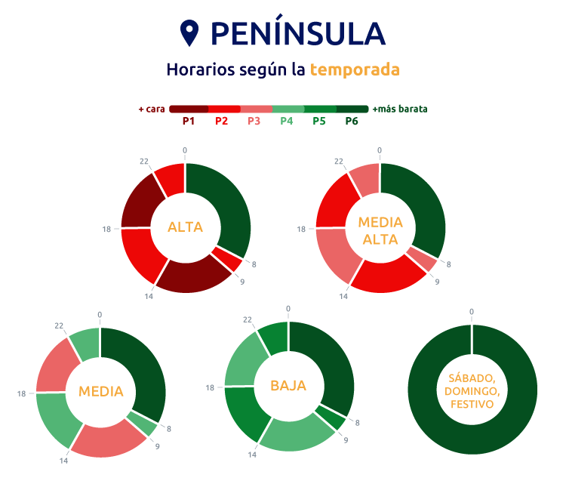
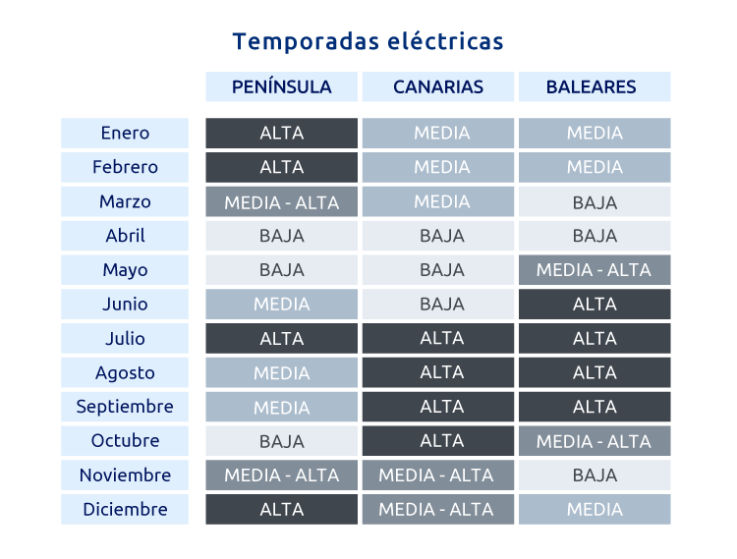
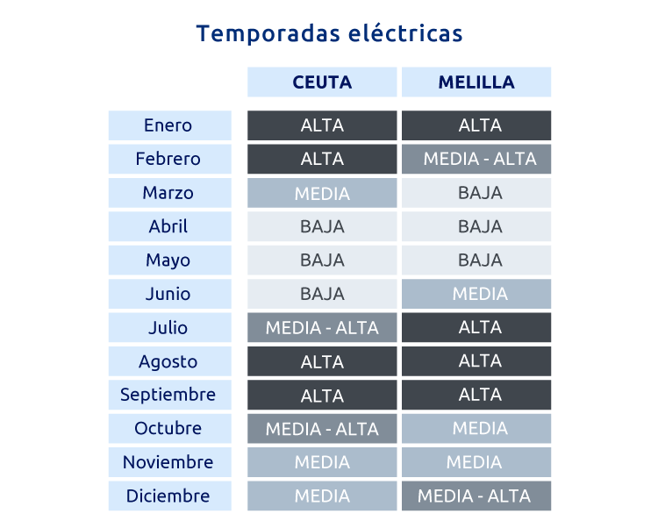
Potencia superior a 15 kW para acceso a tarifa en 6 períodos:

 |  | Tarifa 6 periodos peninsular

 |  | Días laborables |  |  |  |  |  |  |  |  |  |  |  |  |  |  |  |  |  |  |  |  |  |  |  |  |  |  |  |  | Días festivos

Peninsula |  |  |  |  |  |  | Hora |  |  |  |  |  |  |  |  |  |  |  |  |  |  |  |  |  |  |  |  |  |  |  |  |  | Hora
 |  |  |  |  |  |  | 1 | 2 | 3 | 4 | 5 | 6 | 7 | 8 | 9 | 10 | 11 | 12 | 13 | 14 | 15 | 16 | 17 | 18 | 19 | 20 | 21 | 22 | 23 | 24 |  |  | 1 | 2 | 3 | 4 | 5 | 6 | 7 | 8 | 9 | 10 | 11 | 12 | 13 | 14 | 15 | 16 | 17 | 18 | 19 | 20 | 21 | 22 | 23 | 24
 | Año |  | Identificación mes |  | Inicio | Fin | 0-1 | 1-2 | 2-3 | 3-4 | 4-5 | 5-6 | 6-7 | 7-8 | 8-9 | 9-10 | 10-11 | 11-12 | 12-13 | 13-14 | 14-15 | 15-16 | 16-17 | 17-18 | 18-19 | 19-20 | 20-21 | 21-22 | 22-23 | 23-24 |  |  | 0-1 | 1-2 | 2-3 | 3-4 | 4-5 | 5-6 | 6-7 | 7-8 | 8-9 | 9-10 | 10-11 | 11-12 | 12-13 | 13-14 | 14-15 | 15-16 | 16-17 | 17-18 | 18-19 | 19-20 | 20-21 | 21-22 | 22-23 | 23-24
 | 2025 | Mes | 1 | Enero | 2025-01-01 | 2025-01-31 | 6 | 6 | 6 | 6 | 6 | 6 | 6 | 6 | 2 | 1 | 1 | 1 | 1 | 2 | 2 | 2 | 2 | 2 | 1 | 1 | 1 | 1 | 2 | 2 | Mes | Enero | 6 | 6 | 6 | 6 | 6 | 6 | 6 | 6 | 6 | 6 | 6 | 6 | 6 | 6 | 6 | 6 | 6 | 6 | 6 | 6 | 6 | 6 | 6 | 6
 | 2025 |  | 2 | Febrero | 2025-02-01 | 2025-02-28 | 6 | 6 | 6 | 6 | 6 | 6 | 6 | 6 | 2 | 1 | 1 | 1 | 1 | 2 | 2 | 2 | 2 | 2 | 1 | 1 | 1 | 1 | 2 | 2 |  | Febrero | 6 | 6 | 6 | 6 | 6 | 6 | 6 | 6 | 6 | 6 | 6 | 6 | 6 | 6 | 6 | 6 | 6 | 6 | 6 | 6 | 6 | 6 | 6 | 6
 | 2025 |  | 3 | Marzo | 2025-03-01 | 2025-03-31 | 6 | 6 | 6 | 6 | 6 | 6 | 6 | 6 | 3 | 2 | 2 | 2 | 2 | 3 | 3 | 3 | 3 | 3 | 2 | 2 | 2 | 2 | 3 | 3 |  | Marzo | 6 | 6 | 6 | 6 | 6 | 6 | 6 | 6 | 6 | 6 | 6 | 6 | 6 | 6 | 6 | 6 | 6 | 6 | 6 | 6 | 6 | 6 | 6 | 6
 | 2025 |  | 4 | Abril | 2025-04-01 | 2025-04-30 | 6 | 6 | 6 | 6 | 6 | 6 | 6 | 6 | 5 | 4 | 4 | 4 | 4 | 5 | 5 | 5 | 5 | 5 | 4 | 4 | 4 | 4 | 5 | 5 |  | Abril | 6 | 6 | 6 | 6 | 6 | 6 | 6 | 6 | 6 | 6 | 6 | 6 | 6 | 6 | 6 | 6 | 6 | 6 | 6 | 6 | 6 | 6 | 6 | 6
 | 2025 |  | 5 | Mayo | 2025-05-01 | 2025-05-31 | 6 | 6 | 6 | 6 | 6 | 6 | 6 | 6 | 5 | 4 | 4 | 4 | 4 | 5 | 5 | 5 | 5 | 5 | 4 | 4 | 4 | 4 | 5 | 5 |  | Mayo | 6 | 6 | 6 | 6 | 6 | 6 | 6 | 6 | 6 | 6 | 6 | 6 | 6 | 6 | 6 | 6 | 6 | 6 | 6 | 6 | 6 | 6 | 6 | 6
 | 2025 |  | 6 | Junio | 2025-06-01 | 2025-06-30 | 6 | 6 | 6 | 6 | 6 | 6 | 6 | 6 | 4 | 3 | 3 | 3 | 3 | 4 | 4 | 4 | 4 | 4 | 3 | 3 | 3 | 3 | 4 | 4 |  | Junio | 6 | 6 | 6 | 6 | 6 | 6 | 6 | 6 | 6 | 6 | 6 | 6 | 6 | 6 | 6 | 6 | 6 | 6 | 6 | 6 | 6 | 6 | 6 | 6
 | 2025 |  | 7 | Julio | 2025-07-01 | 2025-07-31 | 6 | 6 | 6 | 6 | 6 | 6 | 6 | 6 | 2 | 1 | 1 | 1 | 1 | 2 | 2 | 2 | 2 | 2 | 1 | 1 | 1 | 1 | 2 | 2 |  | Julio | 6 | 6 | 6 | 6 | 6 | 6 | 6 | 6 | 6 | 6 | 6 | 6 | 6 | 6 | 6 | 6 | 6 | 6 | 6 | 6 | 6 | 6 | 6 | 6
 | 2025 |  | 8 | Agosto | 2025-08-01 | 2025-08-31 | 6 | 6 | 6 | 6 | 6 | 6 | 6 | 6 | 4 | 3 | 3 | 3 | 3 | 4 | 4 | 4 | 4 | 4 | 3 | 3 | 3 | 3 | 4 | 4 |  | Agosto | 6 | 6 | 6 | 6 | 6 | 6 | 6 | 6 | 6 | 6 | 6 | 6 | 6 | 6 | 6 | 6 | 6 | 6 | 6 | 6 | 6 | 6 | 6 | 6
 | 2025 |  | 9 | Septiembre | 2025-09-01 | 2025-09-30 | 6 | 6 | 6 | 6 | 6 | 6 | 6 | 6 | 4 | 3 | 3 | 3 | 3 | 4 | 4 | 4 | 4 | 4 | 3 | 3 | 3 | 3 | 4 | 4 |  | Septiembre | 6 | 6 | 6 | 6 | 6 | 6 | 6 | 6 | 6 | 6 | 6 | 6 | 6 | 6 | 6 | 6 | 6 | 6 | 6 | 6 | 6 | 6 | 6 | 6
 | 2025 |  | 10 | Octubre | 2025-10-01 | 2025-10-31 | 6 | 6 | 6 | 6 | 6 | 6 | 6 | 6 | 5 | 4 | 4 | 4 | 4 | 5 | 5 | 5 | 5 | 5 | 4 | 4 | 4 | 4 | 5 | 5 |  | Octubre | 6 | 6 | 6 | 6 | 6 | 6 | 6 | 6 | 6 | 6 | 6 | 6 | 6 | 6 | 6 | 6 | 6 | 6 | 6 | 6 | 6 | 6 | 6 | 6
 | 2025 |  | 11 | Noviembre | 2025-11-01 | 2025-11-30 | 6 | 6 | 6 | 6 | 6 | 6 | 6 | 6 | 3 | 2 | 2 | 2 | 2 | 3 | 3 | 3 | 3 | 3 | 2 | 2 | 2 | 2 | 3 | 3 |  | Noviembre | 6 | 6 | 6 | 6 | 6 | 6 | 6 | 6 | 6 | 6 | 6 | 6 | 6 | 6 | 6 | 6 | 6 | 6 | 6 | 6 | 6 | 6 | 6 | 6
 | 2025 |  | 12 | Diciembre | 2025-12-01 | 2025-12-31 | 6 | 6 | 6 | 6 | 6 | 6 | 6 | 6 | 2 | 1 | 1 | 1 | 1 | 2 | 2 | 2 | 2 | 2 | 1 | 1 | 1 | 1 | 2 | 2 |  | Diciembre | 6 | 6 | 6 | 6 | 6 | 6 | 6 | 6 | 6 | 6 | 6 | 6 | 6 | 6 | 6 | 6 | 6 | 6 | 6 | 6 | 6 | 6 | 6 | 6

